Sheet1
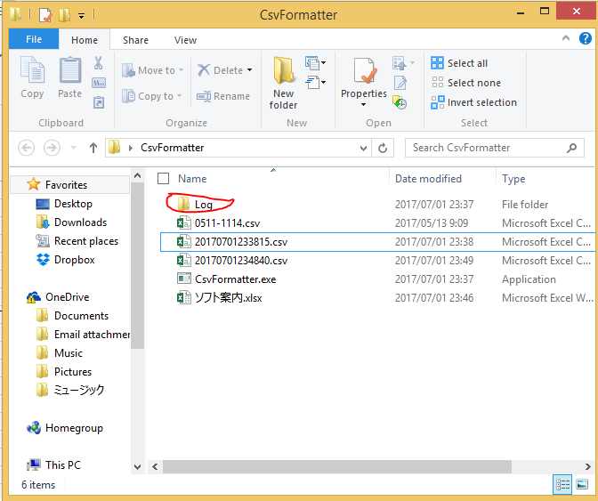
■ Step1: ソフトを起動してください：『CsvFormatter.exe』をダブルクリックします。
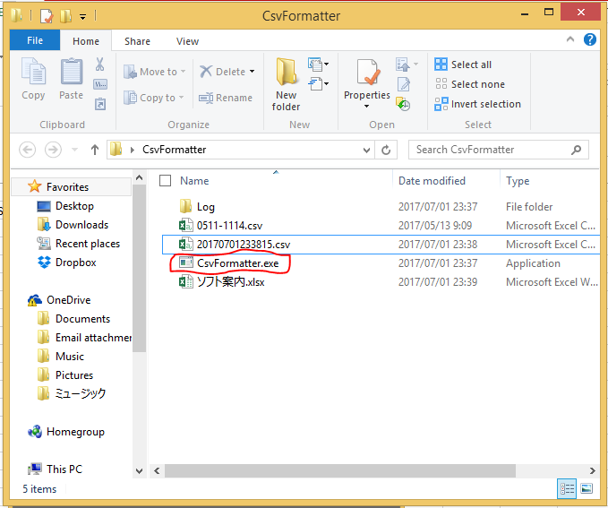

■Step2: 開くﾎﾞﾀﾝをクリックします。

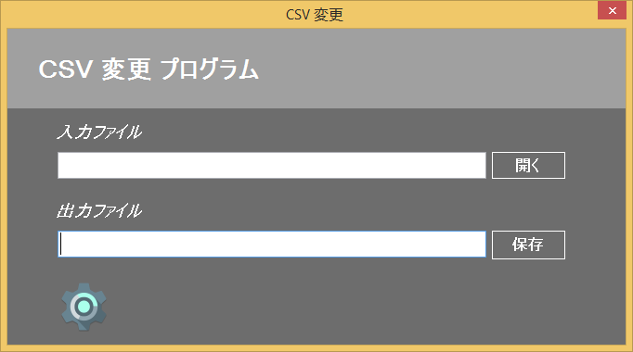

■Step3:読み込むファイルを選択してください。
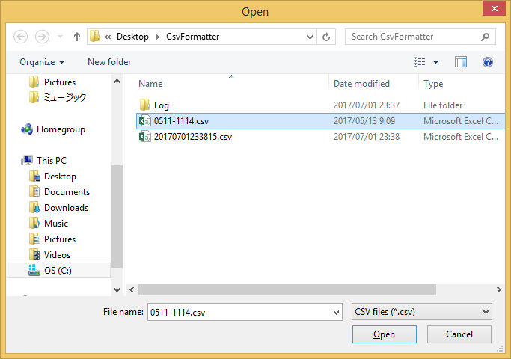

■Step4: | 保存ﾎﾞﾀﾝをｸﾘｯｸしてください。
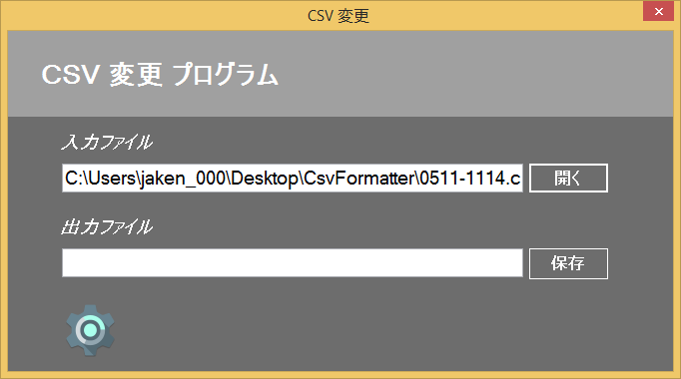

■ Step5: | ファイル名を確認後、Save[保存]ﾎﾞﾀﾝをｸﾘｯｸしてください。
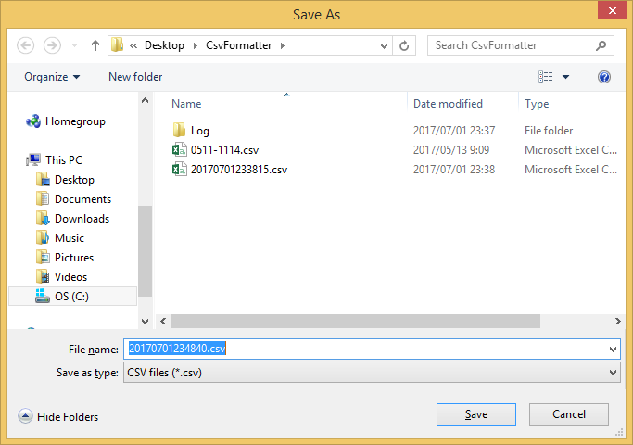

★ファイル変換完了のお知らせ
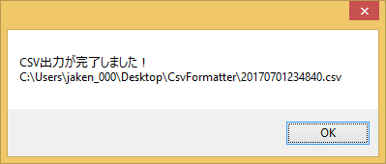

※注意事項
 | ソフトを仕様時に問題、不具合、例外が発生する可能性はあります。
 | その時はCsvFormatter.exeファイルの配下にある[Log]フォルダの中身を僕のメールに送付して下ださい。

